画面設計
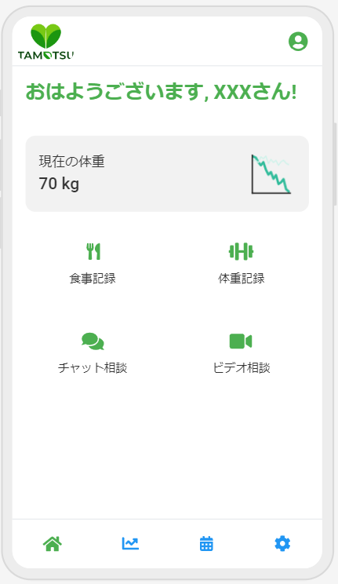
3. 画面設計
 | 3.1 画面遷移図
 | メイン画面からの各機能への遷移を図示

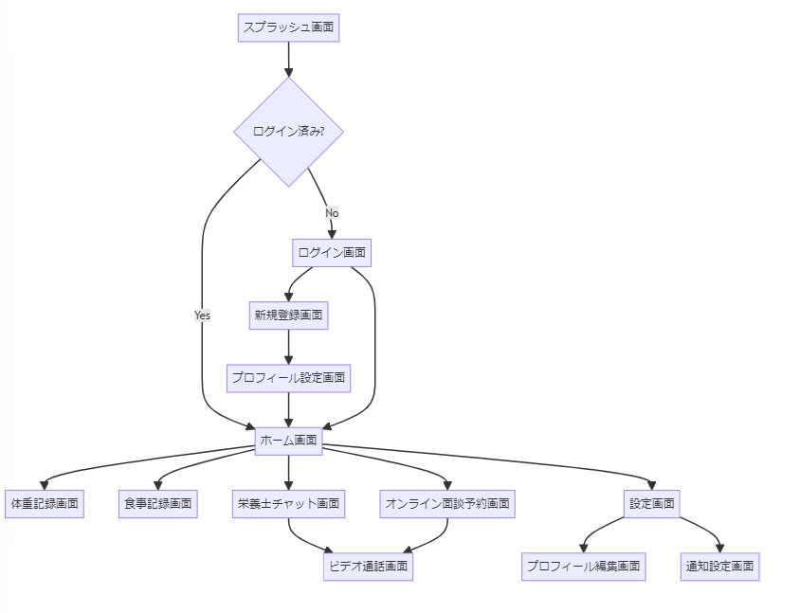
 |  | graph TD
 |  | A[スプラッシュ画面] --> B{ログイン済み?}
 |  | B -->|Yes| C[ホーム画面]
 |  | B -->|No| D[ログイン画面]
 |  | D --> E[新規登録画面]
 |  | E --> F[プロフィール設定画面]
 |  | F --> C
 |  | D --> C
 |  | C --> G[体重記録画面]
 |  | C --> H[食事記録画面]
 |  | C --> I[栄養士チャット画面]
 |  | C --> J[オンライン面談予約画面]
 |  | C --> K[設定画面]
 |  | K --> L[プロフィール編集画面]
 |  | K --> M[通知設定画面]
 |  | I --> N[ビデオ通話画面]
 |  | J --> N

 | 3.2 画面レイアウト
 | 各主要画面のワイヤーフレーム

データベース設計
4. データベース設計
 | 4.1 ER図
 |  | ユーザー、栄養士、体重記録、食事記録などの関連を図示
 |  |  |  |  |  | erDiagram
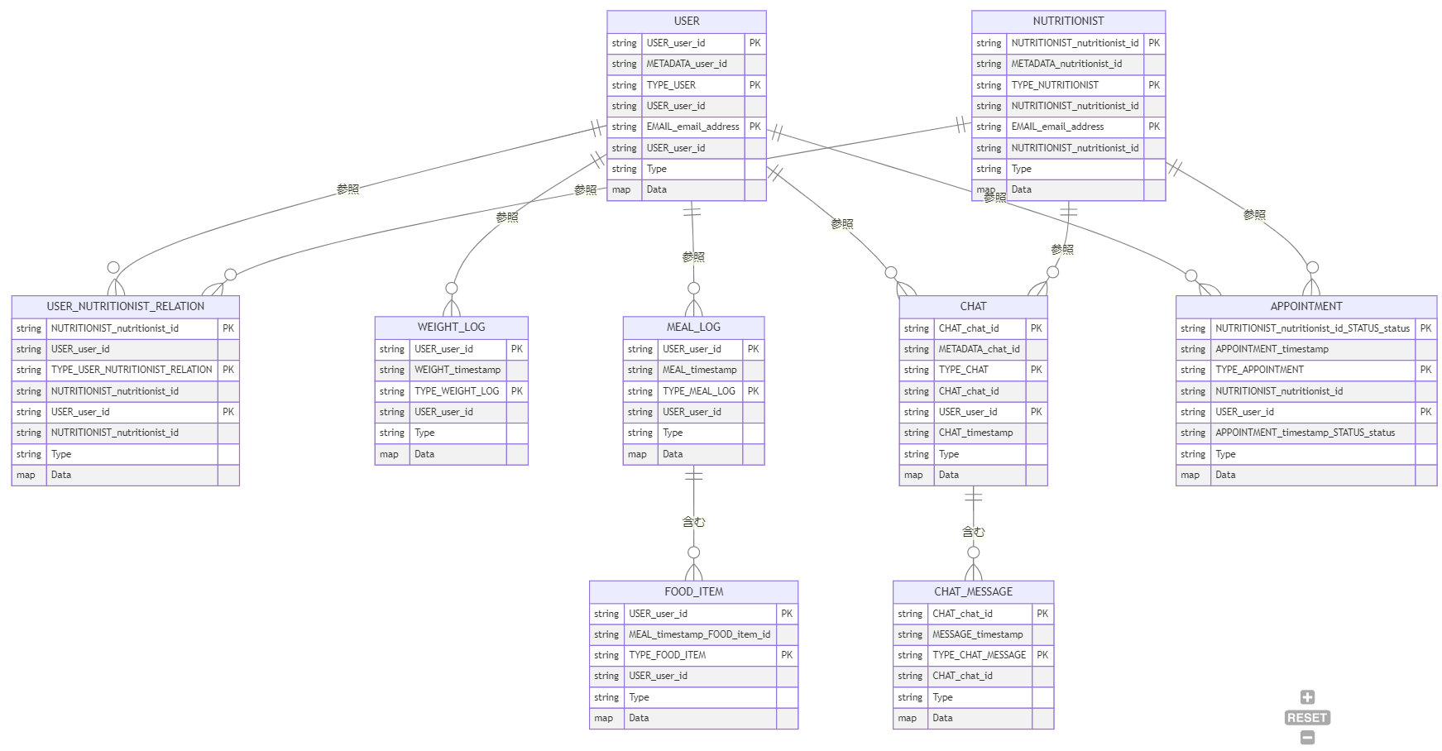
 |  |  |  |  |  | USER {
 |  |  |  |  |  | string USER_user_id PK
 |  |  |  |  |  | string METADATA_user_id
 |  |  |  |  |  | string TYPE_USER PK
 |  |  |  |  |  | string USER_user_id
 |  |  |  |  |  | string EMAIL_email_address PK
 |  |  |  |  |  | string USER_user_id
 |  |  |  |  |  | string Type
 |  |  |  |  |  | map Data
 |  |  |  |  |  | }
 |  |  |  |  |  | NUTRITIONIST {
 |  |  |  |  |  | string NUTRITIONIST_nutritionist_id PK
 |  |  |  |  |  | string METADATA_nutritionist_id
 |  |  |  |  |  | string TYPE_NUTRITIONIST PK
 |  |  |  |  |  | string NUTRITIONIST_nutritionist_id
 |  |  |  |  |  | string EMAIL_email_address PK
 |  |  |  |  |  | string NUTRITIONIST_nutritionist_id
 |  |  |  |  |  | string Type
 |  |  |  |  |  | map Data
 |  |  |  |  |  | }
 |  |  |  |  |  | USER_NUTRITIONIST_RELATION {
 |  |  |  |  |  | string NUTRITIONIST_nutritionist_id PK
 |  |  |  |  |  | string USER_user_id
 |  |  |  |  |  | string TYPE_USER_NUTRITIONIST_RELATION PK
 |  |  |  |  |  | string NUTRITIONIST_nutritionist_id
 |  |  |  |  |  | string USER_user_id PK
 |  |  |  |  |  | string NUTRITIONIST_nutritionist_id
 |  |  |  |  |  | string Type
 |  |  |  |  |  | map Data
 |  |  |  |  |  | }
 |  |  |  |  |  | WEIGHT_LOG {
 | 4.2 テーブル定義 |  |  |  |  | string USER_user_id PK
 |  | ユーザーテーブル (users) |  |  |  | string WEIGHT_timestamp
 |  | カラム名 | データ型 | 制約 | 説明 | string TYPE_WEIGHT_LOG PK
 |  | user_id | VARCHAR(255) | PRIMARY KEY | ユーザーの一意識別子 | string USER_user_id
 |  | email | VARCHAR(255) | UNIQUE, NOT NULL | ユーザーのメールアドレス | string Type
 |  | name | VARCHAR(255) |  | ユーザーのニックネーム | map Data
 |  | age | DECIMAL(3) |  | ユーザーの年齢 | }
 |  | gender | VARCHAR(50) |  | ユーザーの性別 | MEAL_LOG {
 |  | height | DECIMAL(5, 2) |  | ユーザーの身長 | string USER_user_id PK
 |  | allergies | TEXT |  | ユーザーのアレルギー情報 | string MEAL_timestamp
 |  | goal | TEXT |  | ユーザーの目標 | string TYPE_MEAL_LOG PK
 |  | dietary_restrictions | TEXT |  | ユーザーの食事制限 | string USER_user_id
 |  | disliked_foods | TEXT |  | ユーザーの嫌いな食べ物 | string Type
 |  | health_concerns | TEXT |  | ユーザーの健康上の懸念 | map Data
 |  | profile_image_url | TEXT |  | ユーザーのプロフィール画像URL | }
 |  | created_at | TIMESTAMP | DEFAULT CURRENT_TIMESTAMP | ユーザーの作成日時 | FOOD_ITEM {
 |  | last_login | TIMESTAMP |  | ユーザーの最終ログイン日時 | string USER_user_id PK
 |  |  |  |  |  | string MEAL_timestamp_FOOD_item_id
 |  | 栄養士テーブル (nutritionists) |  |  |  | string TYPE_FOOD_ITEM PK
 |  | カラム名 | データ型 | 制約 | 説明 | string USER_user_id
 |  | nutritionist_id | VARCHAR(255) | PRIMARY KEY | 栄養士の一意識別子 | string Type
 |  | email | VARCHAR(255) | UNIQUE, NOT NULL | 栄養士のメールアドレス | map Data
 |  | name | VARCHAR(255) | NOT NULL | 栄養士の名前 | }
 |  | qualifications | TEXT |  | 栄養士の資格 | CHAT {
 |  | introduce | TEXT |  | 栄養士の自己紹介 | string CHAT_chat_id PK
 |  | profile_image_url | TEXT |  | 栄養士のプロフィール画像URL | string METADATA_chat_id
 |  | specialties | TEXT |  | 栄養士の専門分野 | string TYPE_CHAT PK
 |  | experience | INT |  | 栄養士の経験年数 | string CHAT_chat_id
 |  | languages | TEXT |  | 栄養士の対応言語 | string USER_user_id PK
 |  | education | TEXT |  | 栄養士の学歴 | string CHAT_timestamp
 |  | certifications | TEXT |  | 栄養士の認定資格 | string Type
 |  | available_hours | JSON |  | 栄養士の対応可能時間 | map Data
 |  | created_at | TIMESTAMP | DEFAULT CURRENT_TIMESTAMP | 栄養士の作成日時 | }
 |  | last_login | TIMESTAMP |  | 栄養士の最終ログイン日時 | CHAT_MESSAGE {
 |  |  |  |  |  | string CHAT_chat_id PK
 |  | 体重記録テーブル (weight_logs) |  |  |  | string MESSAGE_timestamp
 |  | カラム名 | データ型 | 制約 | 説明 | string TYPE_CHAT_MESSAGE PK
 |  | user_id | VARCHAR(255) | PRIMARY KEY (user_id, timestamp) | ユーザーの一意識別子 | string CHAT_chat_id
 |  | weight | DECIMAL(5, 2) |  | 記録された体重 | string Type
 |  | record_date | DATE |  | 記録日の日時 | map Data
 |  | created_at | TIMESTAMP |  | 記録のタイムスタンプ | }
 |  |  |  |  |  | APPOINTMENT {
 |  | 食事記録テーブル (meal_logs) |  |  |  | string NUTRITIONIST_nutritionist_id_STATUS_status PK
 |  | カラム名 | データ型 | 制約 | 説明 | string APPOINTMENT_timestamp
 |  | user_id | VARCHAR(255) | PRIMARY KEY (user_id, timestamp) | ユーザーの一意識別子 | string TYPE_APPOINTMENT PK
 |  | record_datetime | TIMESTAMP |  | 記録の日時 | string NUTRITIONIST_nutritionist_id
 |  | meal_type | VARCHAR(50) |  | 食事の種類 | string USER_user_id PK
 |  | photo_url | TEXT |  | 食事の写真URL | string APPOINTMENT_timestamp_STATUS_status
 |  | created_at | TIMESTAMP |  | 記録のタイムスタンプ | string Type
 |  |  |  |  |  | map Data
 |  | 食品項目テーブル (food_items) |  |  |  | }
 |  | カラム名 | データ型 | 制約 | 説明
 |  | item_id | VARCHAR(255) |  | 食品項目の一意識別子 | USER ||--o{ USER_NUTRITIONIST_RELATION : "参照"
 |  | name | VARCHAR(255) |  | 食品の名前 | USER ||--o{ WEIGHT_LOG : "参照"
 |  | quantity | DECIMAL(10, 2) |  | 食品の量 | USER ||--o{ MEAL_LOG : "参照"
 |  | unit | VARCHAR(50) |  | 量の単位 | USER ||--o{ CHAT : "参照"
 |  | created_at | TIMESTAMP |  | 記録のタイムスタンプ | USER ||--o{ APPOINTMENT : "makes"
 |  |  |  |  |  | NUTRITIONIST ||--o{ USER_NUTRITIONIST_RELATION : "参照"
 |  | チャットテーブル (chats) |  |  |  | NUTRITIONIST ||--o{ CHAT : "参照"
 |  | カラム名 | データ型 | 制約 | 説明 | NUTRITIONIST ||--o{ APPOINTMENT : "参照"
 |  | chat_id | VARCHAR(255) | PRIMARY KEY | チャットの一意識別子 | MEAL_LOG ||--o{ FOOD_ITEM : "含む"
 |  | user_id | VARCHAR(255) |  | ユーザーの一意識別子 | CHAT ||--o{ CHAT_MESSAGE : "含む"
 |  | nutritionist_id | VARCHAR(255) |  | 栄養士の一意識別子
 |  | status | VARCHAR(50) |  | チャットのステータス
 |  | created_at | TIMESTAMP |  | チャットのタイムスタンプ

 |  | チャットメッセージテーブル (chat_messages)
 |  | カラム名 | データ型 | 制約 | 説明
 |  | chat_id | VARCHAR(255) | PRIMARY KEY (chat_id, timestamp) | チャットの一意識別子
 |  | timestamp | TIMESTAMP |  | メッセージのタイムスタンプ
 |  | sender_id | VARCHAR(255) |  | メッセージ送信者の一意識別子
 |  | content | TEXT |  | メッセージの内容
 |  | content_type | VARCHAR(255) |  | メッセージの種別
 |  | created_at | TIMESTAMP | DEFAULT CURRENT_TIMESTAMP | メッセージの作成日時

 |  | 予約テーブル (appointments)
 |  | カラム名 | データ型 | 制約 | 説明
 |  | appointment_id | VARCHAR(255) | PRIMARY KEY | 予約の一意識別子
 |  | nutritionist_id | VARCHAR(255) |  | 栄養士の一意識別子
 |  | user_id | VARCHAR(255) |  | ユーザーの一意識別子
 |  | appointment_time | TIMESTAMP |  | 予約の日時
 |  | status | VARCHAR(50) |  | 予約のステータス
 |  | notes | TEXT |  | 予約のメモ

 |  | ユーザー一時保存テーブル (temp_users)
 |  | カラム名 | データ型 | 制約 | 説明
 |  | email | VARCHAR(255) | PRIMARY KEY | ユーザーのメールアドレス
 |  | user_type | VARCHAR(50) |  | ユーザーの種類
 |  | verification_code | VARCHAR(255) |  | 検証コード
 |  | created_at | TIMESTAMP | DEFAULT CURRENT_TIMESTAMP | ユーザーの作成日時

 |  | 接続ID管理テーブル (connections)
 |  | カラム名 | データ型 | 制約 | 説明
 |  | connection_id | VARCHAR(255) | PRIMARY KEY | ユーザーのメールアドレス
 |  | connector_id | VARCHAR(255) |  | ユーザーの種類
 |  | connected_at | TIMESTAMP | DEFAULT CURRENT_TIMESTAMP | ユーザーの作成日時

DynamoDB時代
 | 4.2 テーブル定義
 |  | 各テーブルのカラム、データ型、制約を定義

 |  | 属性名 | データ型 | 説明
 |  | PK | String | パーティションキー
 |  | SK | String | ソートキー
 |  | TypePK | String | タイプのパーティションキー
 |  | TypeSK | String | タイプのソートキー
 |  | GSI1PK | String | グローバルセカンダリインデックス1のパーティションキー
 |  | GSI1SK | String | グローバルセカンダリインデックス1のソートキー
 |  | GSI2PK | String | グローバルセカンダリインデックス2のパーティションキー
 |  | GSI2SK | String | グローバルセカンダリインデックス2のソートキー
 |  | Type | String | アイテムのタイプ (USER, NUTRITIONIST, WEIGHT_LOG, MEAL_LOG, FOOD_ITEM, CHAT, CHAT_MESSAGE, APPOINTMENT)
 |  | Data | Map | アイテム固有の属性をJSON形式で格納

 | 4.3 データ構造
 |  | ユーザー (USER)
 |  |  | PK | USER#<user_id>
 |  |  | SK | METADATA#<user_id>
 |  |  | TypePK | TYPE#USER
 |  |  | TypeSK | USER#<user_id>
 |  |  | GSI1PK | EMAIL#<email_address>
 |  |  | GSI1SK | USER#<user_id>
 |  |  | Type | USER
 |  |  | Data | {email, nickname, birth_date, gender, height, allergies, goal, dietary_restrictions, disliked_foods, health_concerns, created_at, last_login}
 |  | 栄養士 (NUTRITIONIST)
 |  |  | PK | NUTRITIONIST#<nutritionist_id>
 |  |  | SK | METADATA#<nutritionist_id>
 |  |  | TypePK | TYPE#NUTRITIONIST
 |  |  | TypeSK | NUTRITIONIST#<nutritionist_id>
 |  |  | GSI1PK | EMAIL#<email_address>
 |  |  | GSI1SK | NUTRITIONIST#<nutritionist_id>
 |  |  | Type | NUTRITIONIST
 |  |  | Data | {name, qualifications, created_at, last_login}
 |  | ユーザーと栄養士の関係 (USER_NUTRITIONIST_RELATION)
 |  |  | PK | NUTRITIONIST#<nutritionist_id>
 |  |  | SK | USER#<user_id>
 |  |  | TypePK | TYPE#USER_NUTRITIONIST_RELATION
 |  |  | TypeSK | NUTRITIONIST#<nutritionist_id>
 |  |  | GSI1PK | USER#<user_id>
 |  |  | GSI1SK | NUTRITIONIST#<nutritionist_id>
 |  |  | Type | USER_NUTRITIONIST_RELATION
 |  |  | Data | {relationship_status, selected_at}
 |  | 体重記録 (WEIGHT_LOG)
 |  |  | PK | USER#<user_id>
 |  |  | SK | WEIGHT#<timestamp>
 |  |  | TypePK | TYPE#WEIGHT_LOG
 |  |  | TypeSK | USER#<user_id>
 |  |  | Type | WEIGHT_LOG
 |  |  | Data | {weight, record_date}
 |  | 食事記録 (MEAL_LOG)
 |  |  | PK | USER#<user_id>
 |  |  | SK | MEAL#<timestamp>
 |  |  | TypePK | TYPE#MEAL_LOG
 |  |  | TypeSK | USER#<user_id>
 |  |  | Type | MEAL_LOG
 |  |  | Data | {record_datetime, meal_type, photo_url}
 |  | 食品項目 (FOOD_ITEM)
 |  |  | PK | USER#<user_id>
 |  |  | SK | MEAL#<timestamp>#FOOD#<item_id>
 |  |  | TypePK | TYPE#FOOD_ITEM
 |  |  | TypeSK | USER#<user_id>
 |  |  | Type | FOOD_ITEM
 |  |  | Data | {name, quantity, unit}
 |  | チャット (CHAT)
 |  |  | PK | CHAT#<chat_id>
 |  |  | SK | METADATA#<chat_id>
 |  |  | TypePK | TYPE#CHAT
 |  |  | TypeSK | CHAT#<chat_id>
 |  |  | GSI1PK | USER#<user_id>
 |  |  | GSI1SK | CHAT#<timestamp>
 |  |  | GSI2PK | NUTRITIONIST#<nutritionist_id>
 |  |  | GSI2SK | CHAT#<timestamp>
 |  |  | Type | CHAT
 |  |  | Data | {user_id, nutritionist_id, start_time, end_time, status}
 |  | チャットメッセージ (CHAT_MESSAGE)
 |  |  | PK | CHAT#<chat_id>
 |  |  | SK | MESSAGE#<timestamp>
 |  |  | TypePK | TYPE#CHAT_MESSAGE
 |  |  | TypeSK | CHAT#<chat_id>
 |  |  | Type | CHAT_MESSAGE
 |  |  | Data | {sender_id, content, created_at}
 |  | 予約 (APPOINTMENT)
 |  |  | PK | NUTRITIONIST#<nutritionist_id>#STATUS#<status>
 |  |  | SK | APPOINTMENT#<timestamp>
 |  |  | TypePK | TYPE#APPOINTMENT
 |  |  | TypeSK | NUTRITIONIST#<nutritionist_id>
 |  |  | GSI1PK | USER#<user_id>
 |  |  | GSI1SK | APPOINTMENT#<timestamp>#STATUS#<status>
 |  |  | Type | APPOINTMENT
 |  |  | Data | {appointment_id, user_id, nutritionist_id, appointment_time, status, notes}
 |  | ユーザー一時保存 (TEMP_USER)
 |  |  | PK | EMAIL#<email>
 |  |  | SK | TEMP_USER
 |  |  | TypePK | TYPE#TEMP_USER
 |  |  | TypeSK | EMAIL#<email>
 |  |  | GSI1PK | STATUS#UNVERIFIED
 |  |  | GSI1SK | CREATED#<timestamp>
 |  |  | Type | TEMP_USER
 |  |  | Data | {email,user_type,verification_code,created_at}

